GBPJPY
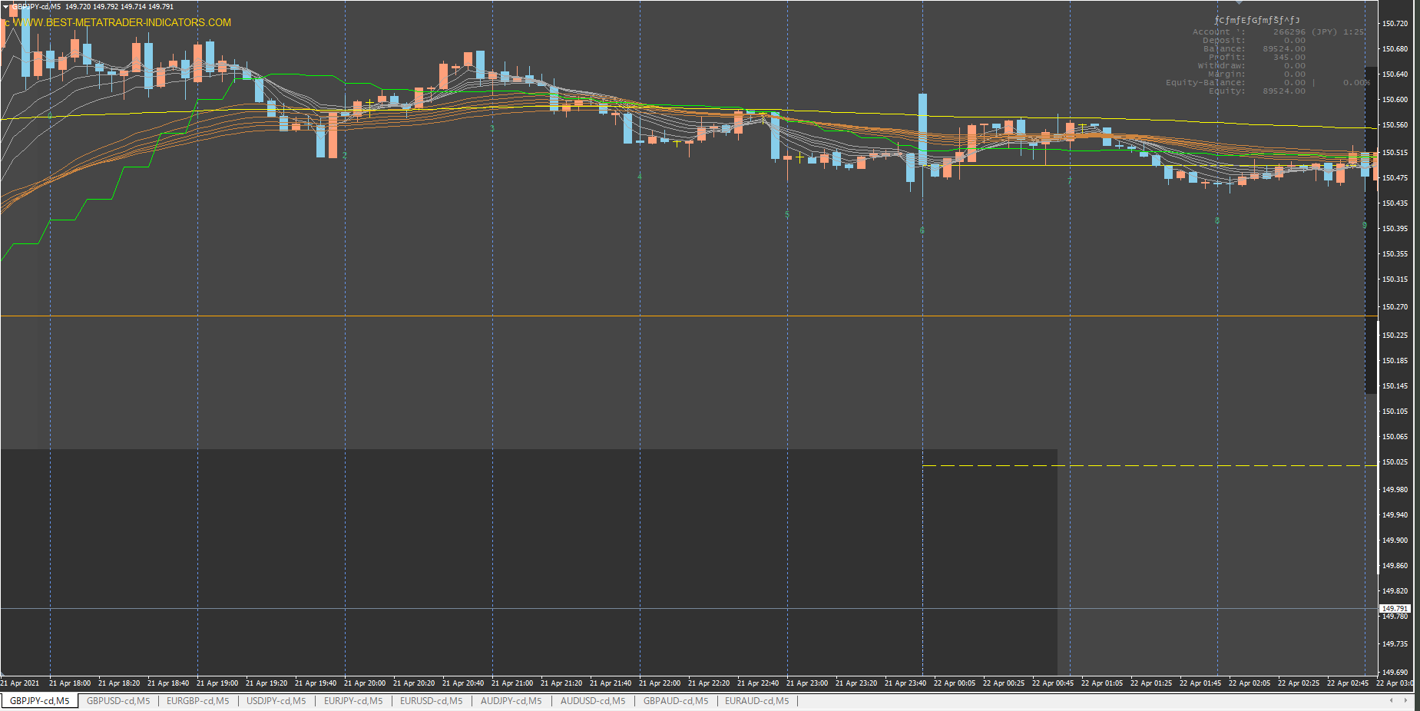

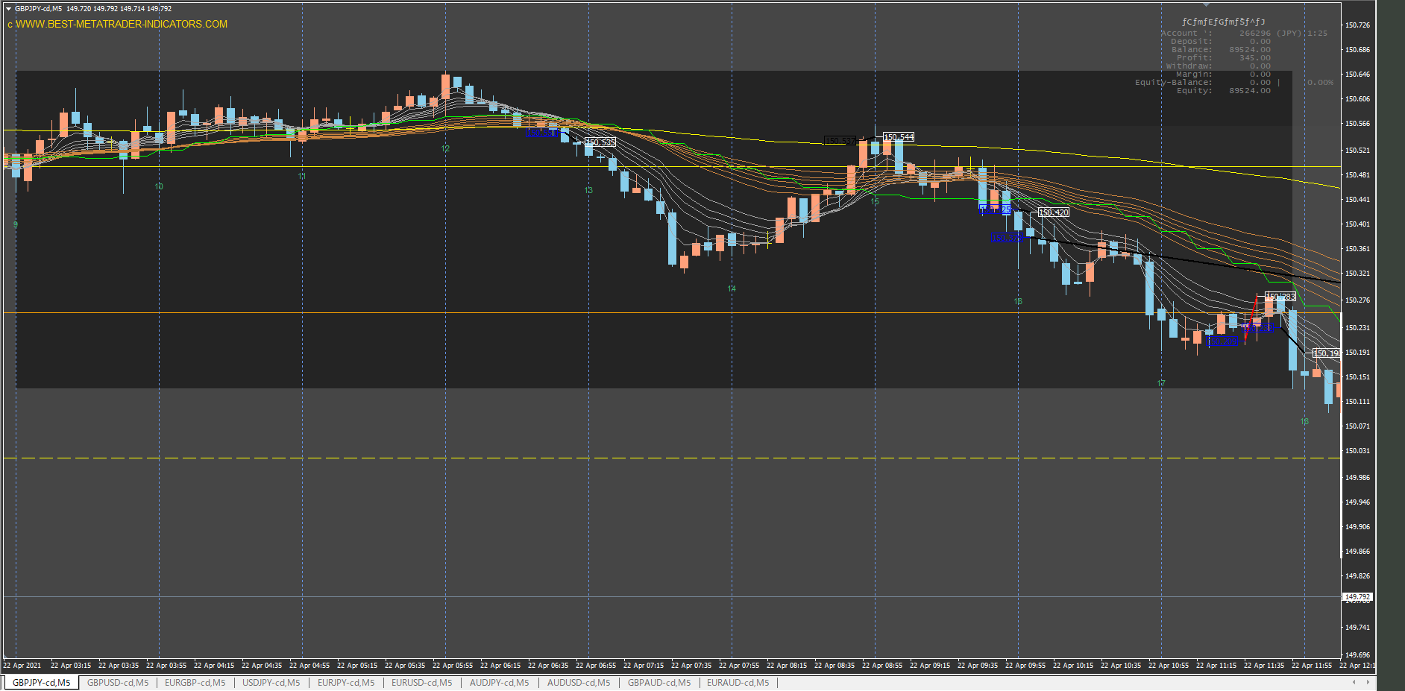

なぜかホールドできない

なぜここで売った？

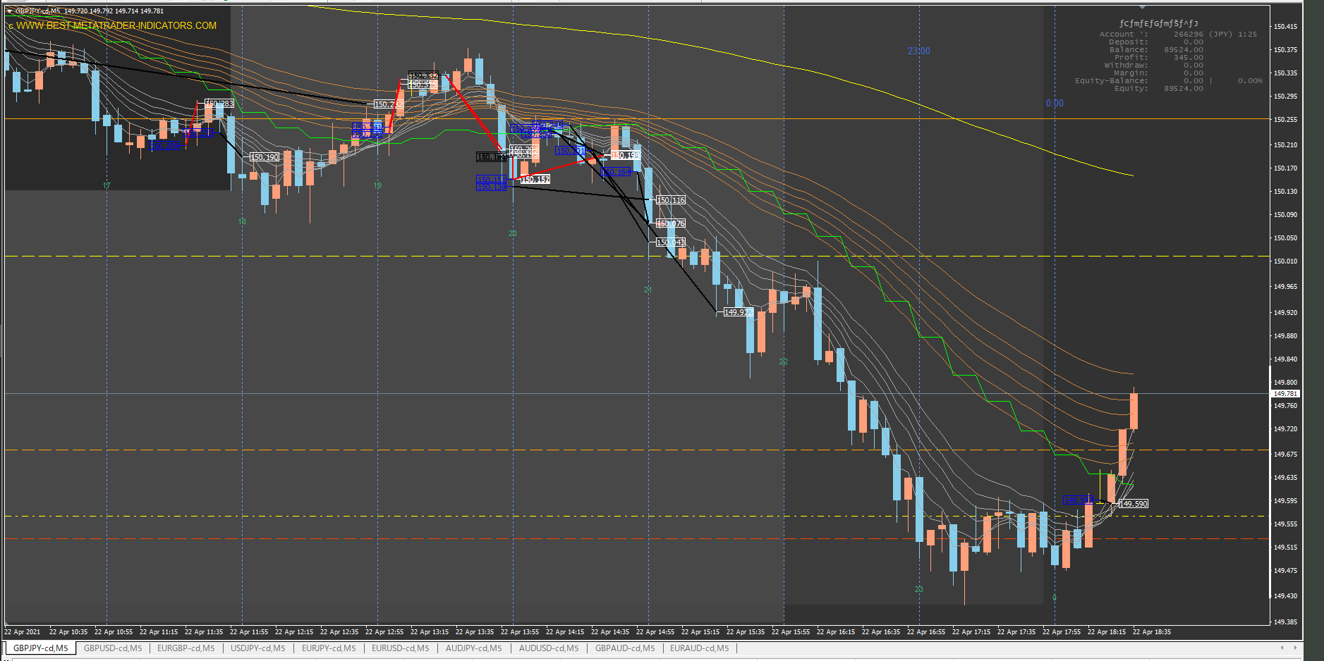

押し目狙い失敗
下に下げたときではなく、上に引きつけろ
余計なトレードでここまでプラスだった利益がマイナスに。
下げたところを押し目売りしている。押し目じゃないし。

今までに比べればそこそこ引っ張れた。しかし、ルール通りホールドしていれば、利益は倍だった。
余計なトレードでメンタルに悪い影響がでた。

たまたま逃げたが、余計なトレードで利益を削るところだった

GBPUSD
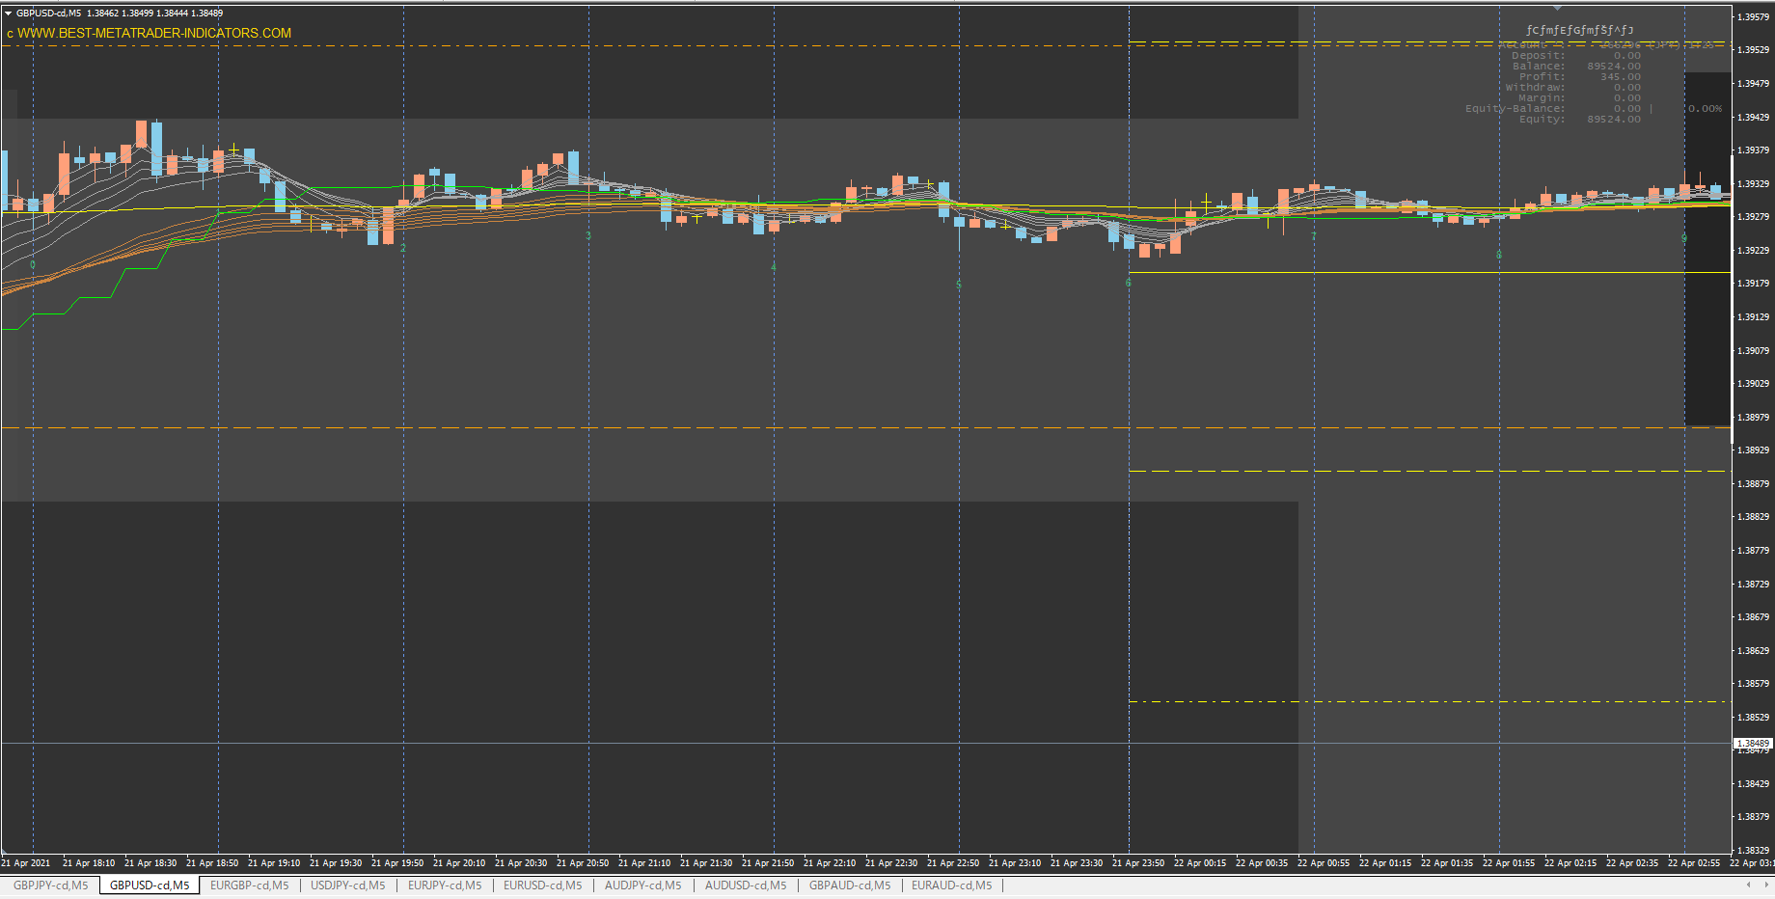

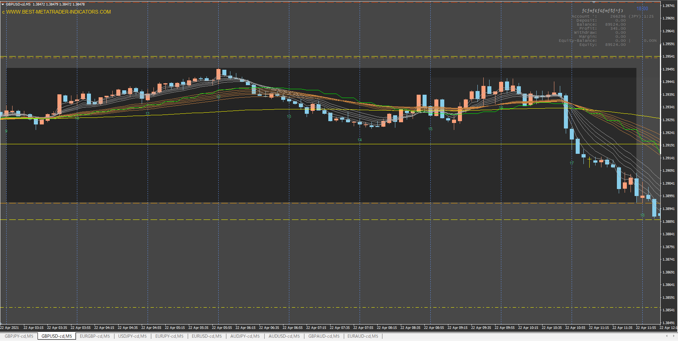

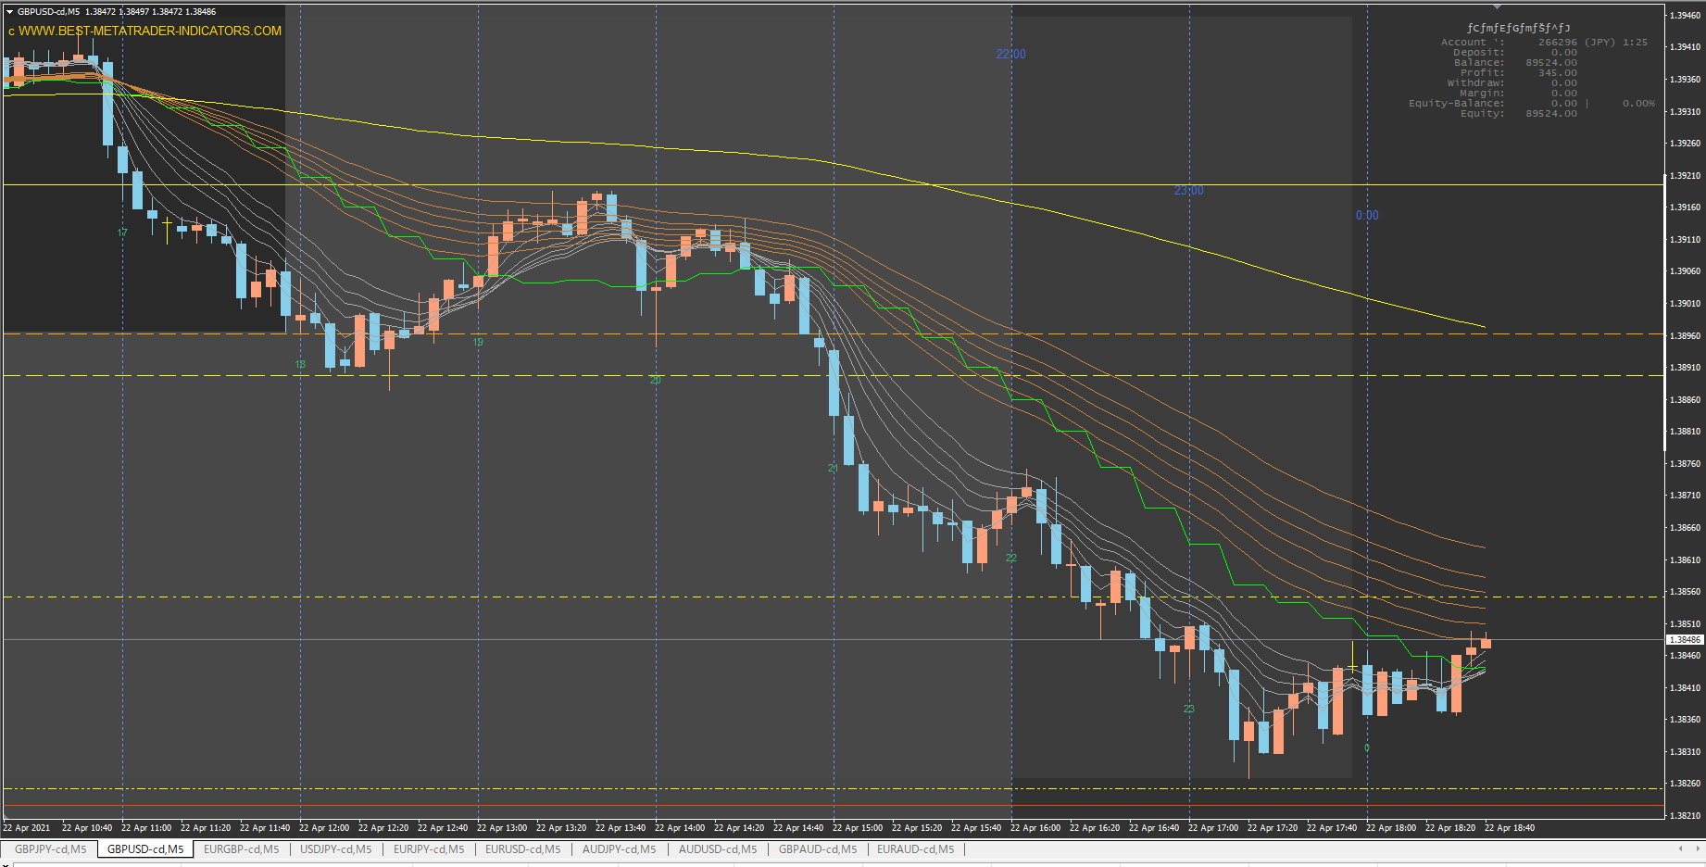

USDJPY
